function
No. | Module ID | Module Name | Menu | Sub-menu | Action | Scenario ID | Scenario Name | Test Case Id | Description | Prerequisites | Priority | Test steps | Expected results | Actual results | Test conducted by | Test date | Imge | Remarks
1 | WPF | Network Adapter Configuration | function | Save | Save | function | 01 | Save01 | สามารถกดกดปุ่ม Save และมีหน้ายืนยันขึ้นแสดง และกดยันยันสามารถที่จะบันทึกค่าตามที่ได้กรอกเอาไว้ได้ | ● เปิด Network Adapter Configuratione ● เลือก Adapter ● กรอกค่าต่างๆตามกล่องค่า ●กดปุ่ม Save และกด ยืนยัน | High | ● เปิด Network Adapter Configuratione ● เลือก Adapter ● กรอกค่าต่างๆตามกล่องค่า ●กดปุ่ม Save จะแสดงหน้ายืนยันจากนั้นให้กดยืนยัน | ● สามารถบันทึกค่าที่ต้องการบันทึกได้ | PASSED | Kittanai Srikham | 27/12/2567 | 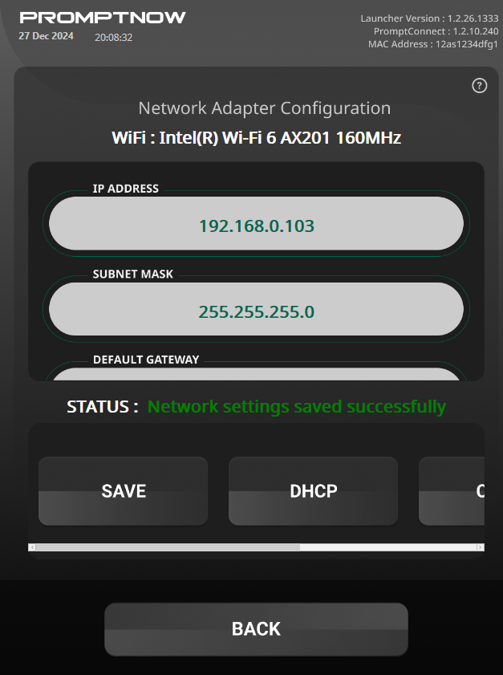 | 0
2 | WPF | Network Adapter Configuration | function | Save | Save | function | 02 | Save02 | สามารถกดกดปุ่ม Save และมีหน้ายืนยันขึ้นแสดง และยกเลิก สามารถที่จะยกเลิกการบันทึกค่าตามที่ได้กรอกเอาไว้ได้ | ● เปิด Network Adapter Configuratione ● เลือก Adapter ● กรอกค่าต่างๆตามกล่องค่า ●กดปุ่ม Save และกด ยกเลิก | High | ● เปิด Network Adapter Configuratione ● เลือก Adapter ● กรอกค่าต่างๆตามกล่องค่า ●กดปุ่ม Save จะแสดงหน้ายืนยันจากนั้นให้กดยกเลิก | ● สามารถยกเลิกการบันทึกค่า | PASSED | Kittanai Srikham | 27/12/2567 | 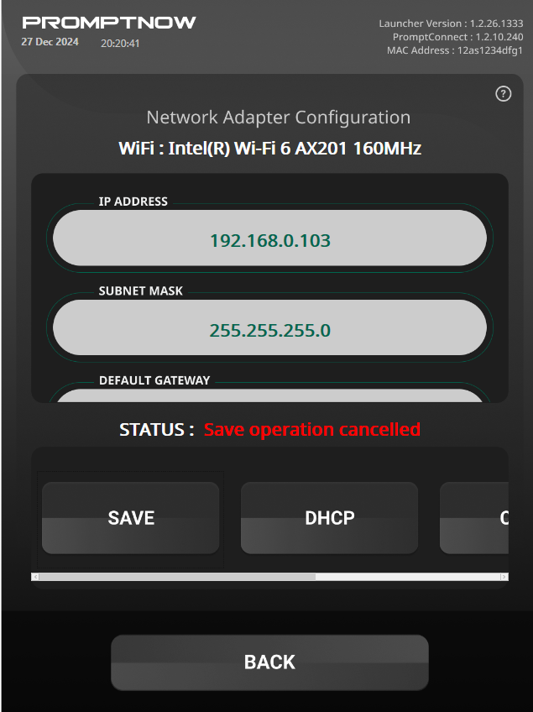
3 | WPF | Network Adapter Configuration | function | Save | Save | function | 02 | Save03 | สามารถแสดงเตือนได้ว่าผู้ใช้กรอกค่าต่างๆผิด เช่น IP ADDRESS ผิด ผ่านทางค่า Status | ● เปิด Network Adapter Configuratione ● เลือก Adapter ● กรอกค่าต่างๆตามกล่องค่า ●กดปุ่ม Save และกด ยืนยัน | High | ● เปิด Network Adapter Configuratione ● เลือก Adapter ● กรอกค่าต่างๆตามกล่องค่า ●กดปุ่ม Save จะแสดงหน้ายืนยันจากนั้นให้กดยืนยัน | ● สามารถแสดงเตือนได้ว่าผู้ใช้กรอกค่าต่างๆผิด เช่น IP ADDRESS ผิด | PASSED | Kittanai Srikham | 27/12/2567
4 | WPF | Network Adapter Configuration | function | DHCP | DHCP | function | 01 | DHCP01 | สามารถกดกดปุ่ม DHCP และมีหน้ายืนยันขึ้นแสดง และกดยันยันสามารถที่จะสามารถคืนค่าทั้งหมดได้(ยกเว้นค่าGateway) | ● เปิด Network Adapter Configuratione ● เลือก Adapter ● ทดสอบปุ่ม DHCP หลังจากได้ทดลอง Save ค่าแล้ว | High | ● เลือก Adapter ● กดที่กล่องค่าของ Adapter ค่าใดก็ได้ ● กดปุ่ม Save และยืนยันหลังจากกรอกค่าที่จะทดสอบแล้ว ●กดปุ่ม DHCP และกดยืนยัน | ● สามารถแสดงเตือนผู้ใช้ว่าทำการใช้ ปุ่ม DHCP สำเร็จ | PASSED | Kittanai Srikham | 27/12/2567
5 | WPF | Network Adapter Configuration | function | DHCP | DHCP | function | 01 | DHCP02 | สามารถกดกดปุ่ม DHCP และมีหน้ายืนยันขึ้นแสดง และกดยกเลิก สถานะจะแสดงว่าถูกยกเลิก | ● เปิด Network Adapter Configuratione ● เลือก Adapter ● ทดลองยกเลิกปุ่ม DHCP หลังจากกดออกมาแล้ว | High | ● เลือก Adapter ● กดที่กล่องค่าของ Adapter ค่าใดก็ได้ ● กดปุ่ม Save และยืนยันหลังจากกรอกค่าที่จะทดสอบแล้ว ●กดปุ่ม DHCP และยกเลิก | ● สามารถแสดงเตือนผู้ใช้ว่าทำการใช้ ปุ่ม DHCP ถูกยกเลิก | PASSED | Kittanai Srikham | 27/12/2567
6 | WPF | Network Adapter Configuration | function | CLEAR | CLEAR | function | 01 | Clear01 | สามารถกดกดปุ่ม CLEAR เพื่อล้างค่าทั้งหมดที่อยู่ในกล่องแสดงค่าพร้อมแจ้งเตือนสถานะ | ● เปิด Network Adapter Configuratione ● เลือก Adapter ● ทดลองกดปุ่ม Clear | High | ● เลือก Adapter ● กดที่กล่องค่าของ Adapter ค่าใดก็ได้ ● กดปุ่ม CLEAR | ● ปุ่ม Clear สามารถล้างค่าทั้งหมดออกจากกล่องแสดงค่าพร้อมแสดงสถานะว่าค่าทั้งหมดถูกล้างออกแล้ว | PASSED | Kittanai Srikham | 27/12/2567
6 | WPF | Network Adapter Configuration | function | REFRESH | REFRESH | function | 01 | Refresh01 | สามารถกดกดปุ่ม Refresh เพื่อล้างค่าทั้งหมดที่อยู่ในกล่องแสดงค่าพร้อมแจ้งเตือนสถานะและดึงค่าปัจจุบันของ Adapter ปัจจุบันมาแสดงได้ | ● เปิด Network Adapter Configuratione ● เลือก Adapter ● ทดลองกดปุ่ม Refresh | High | ● เลือก Adapter ● กดที่กล่องค่าของ Adapter ค่าใดก็ได้ ● กดปุ่ม Refresh | ● ปุ่ม Refresh สามารถล้างค่าในช่องทิ้งทั้งหมดและดึงค่าปัจจุบันของ Adapter มาแสดงได้ | PASSED | Kittanai Srikham | 27/12/2567

